Factura
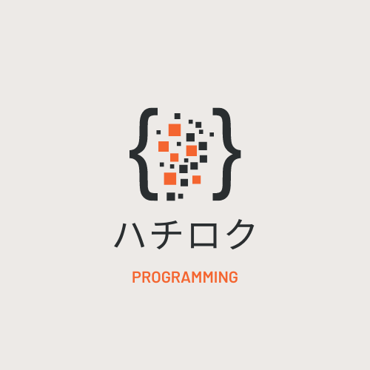

Factura

 |  |  |  | Datos del Cliente
 |  |  |  | Fecha: | 2022-06-19
 | R.U.C. 4-PH-458-65-5 |  |  | Nombre: | Empresa ABC
 | Chiriqui, Panama |  |  | Direccion: | David, Chiriqui
 | Telefono: +507 6993-9255 |  |  | Telefono: | 507 759-1654
 | Email: hachi.roku86@gmail.com

Cantidad | Descripcion |  | Precio Unitario |  | Total
1 | Creacion y configuracion de la base de datos |  | B/.250.00 |  | B/.250.00

1 | Diseño y Creacion del sistema de Tickets |  | B/.400.00 |  | B/.400.00

1 | Implementacion de la base de datos |  | B/.100.00 |  | B/.100.00

1 | Mantenimiento del sistema y base de datos |  | B/.150.00 |  | B/.150.00

1 | Capacitacion para el sistema |  | B/.75.00 |  | B/.75.00

 |  |  | SUBTOTAL |  | B/.975.00
Formas de Pago: Se aceptan cheques, efectivo y transferencias |  |  | I.T.B.M.S (7%) |  | B/.68.25
 |  |  | TOTAL |  | B/.1,043.25

ハチロク |  | Firma del Cliente: _____________________________
4-PH-458-65-5

